关系图
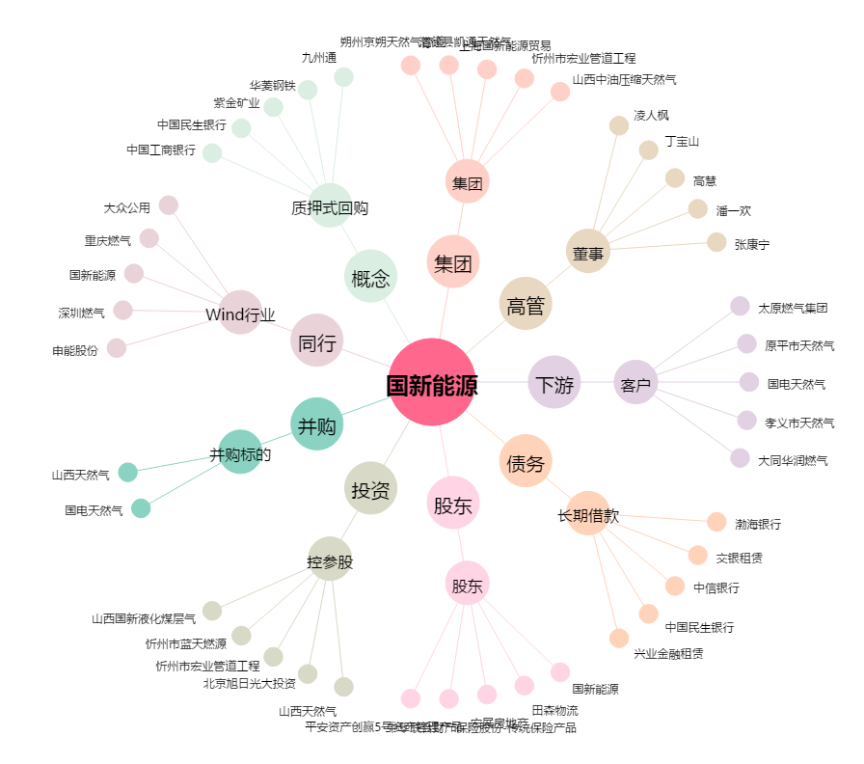
国新能源[600617.SH] - 关系概览图

